ENERO 2025
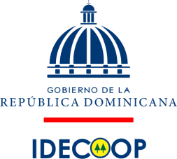

INSTITUTO DE DESARROLLO Y CREDITO COOPERATIVO
PAGO A PROVEEDORES
2025-01-31
VALORES (RD$)

RNC | PROVEEDOR | CONCEPTO | FACTURA NO. | FECHA FACTURA | MONTO FACTURADO | FECHA FIN FACTURA | PAGADO A LA FECHA | MONTO PENDIENTE | ESTADO
101060702 | EL CATADOR | PAGO COMPLETIVO DE FACTURAS | E45-1330 E45-1331 | 2024-12-12 | 1,725.79 | 2024-12-31 | - | 1,725.79 | PAGO VIA CHEQUE NO. 0136

TOTAL |  |  |  |  | 1,725.79 |  |  | 1,725.79

Yafreissy Torres |  |  | Licda. Bernarda Gómez |  |  |  | Licda. Suanny Colon
Preparado por |  |  | Aprobado por |  |  |  | Revisado Por

